APIC-FM-005
 |  | FORMATO DE SISTEMATIZACIÓN DE INFORMACIÓN DE LOS EJERCICIOS DE PARTICIPACIÓN CIUDADANA Y RENDICIÓN DE CUENTAS
 |  | CÓDIGO: APIC-FM-005 |  | VERSIÓN: 2
 |  | FECHA DE APLICACIÓN: JUNIO de 2022
Lugar de la actividad: |  |  | Auditorio del Edificio Fuego de la Sede Administrativa de la UAERMV |  | Fecha: | 2022-12-05 | Hora de inicio: | 9:00:00 | Hora de finalización: | 11:30 a.m |  | Nombre del responsable de la sistematización: |  |  | Angela Malagon, Andres Lozano y Janyther Guerrero |  | Tema: | ESPACIO DE DIALOGO DE LA AUDIENCIA PÚBLICA DE RENDICIÓN DE CUENTAS UNIDAD DE MANTENIMIENTO VIAL
Número de asistentes de la comunidad: |  |  | 46 | Número de mujeres de la comunidad: |  | 15 | Número de hombres de la comunidad: |  | 31 | Número de colaboradores asistentes de la UMV: |  |  |  | 90
Metodología de la jornada: |  |  | Dando respuesta a quienes han participado en los procesos de rendición de cuentas en años anteriores, y continuando el ejercicio de acercar la Entidad con la ciudadanía del distrito, se configuran herramientas de participación ciudadana y el espacio de dialogo de la audiencia pública de Rendición de Cuentas ‘Contamos con Resultados’, este se realizó de manera presencial y virtual el pasado lunes 5 de diciembre a las 8:30 a.m. y tuvo una duración estimada de 2 horas, 30 minutos, los cuales se dividieron en dos (2) bloques. Durante el primer bloque se desarrollaron los temas priorizados y elegidos por la ciudadanía a través de una encuesta realizada por las redes sociales de las Entidad, los cuales fueron: 1. Solicitudes de rehabilitación y/o mantenimiento de vías 2. Responsabilidad en el mantenimiento y arreglo de vías por parte de la UAERMV, el IDU y Fondos de Desarrollo Local 3. Cómo funciona la priorización para el mantenimiento y arreglo de vías 4. Tipos de mantenimiento y rehabilitación de vías que realizó la UAERMV 5. Afectaciones por el mantenimiento y rehabilitación de vías 6. Contratación de los colaboradores de la Entidad El segundo bloque se dedicó a resolver dudas de la ciudadanía a través de un proceso de conversación, cálida, humana y significativa con el Director de la Entidad, que permitió a las personas que participaron profundizar en temas particulares y crear un diálogo en doble vía, sin alejarse de los lineamientos expedidos por Función Pública y Veeduría Distrital
Evidencia del espacio o solicitud: |  |  | 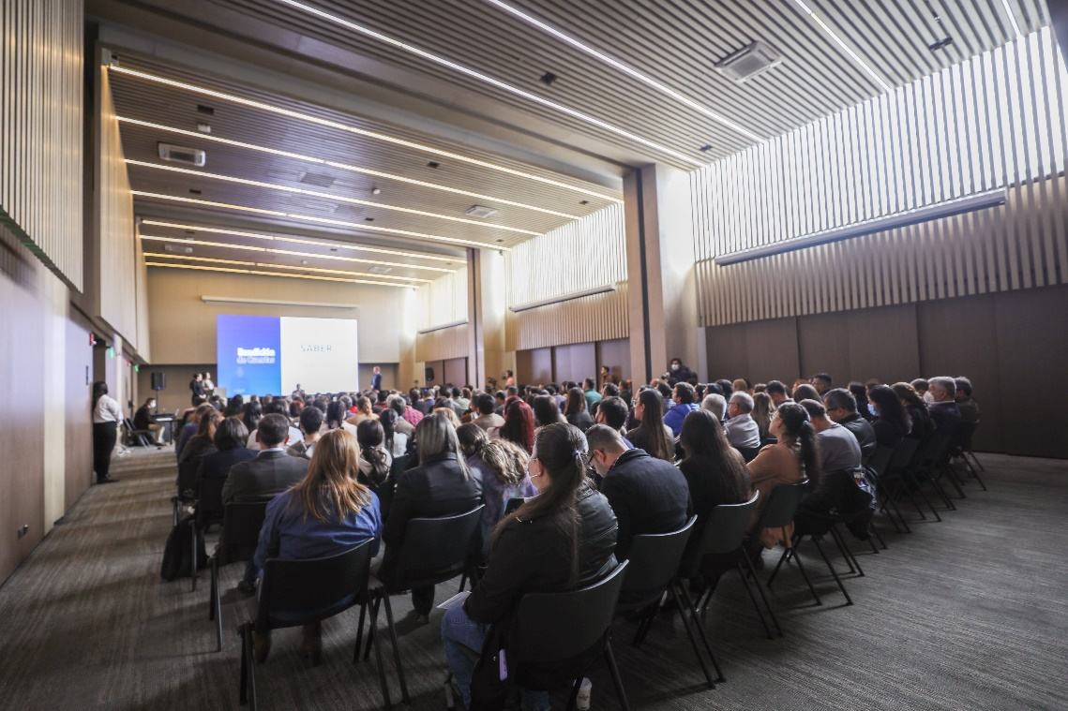 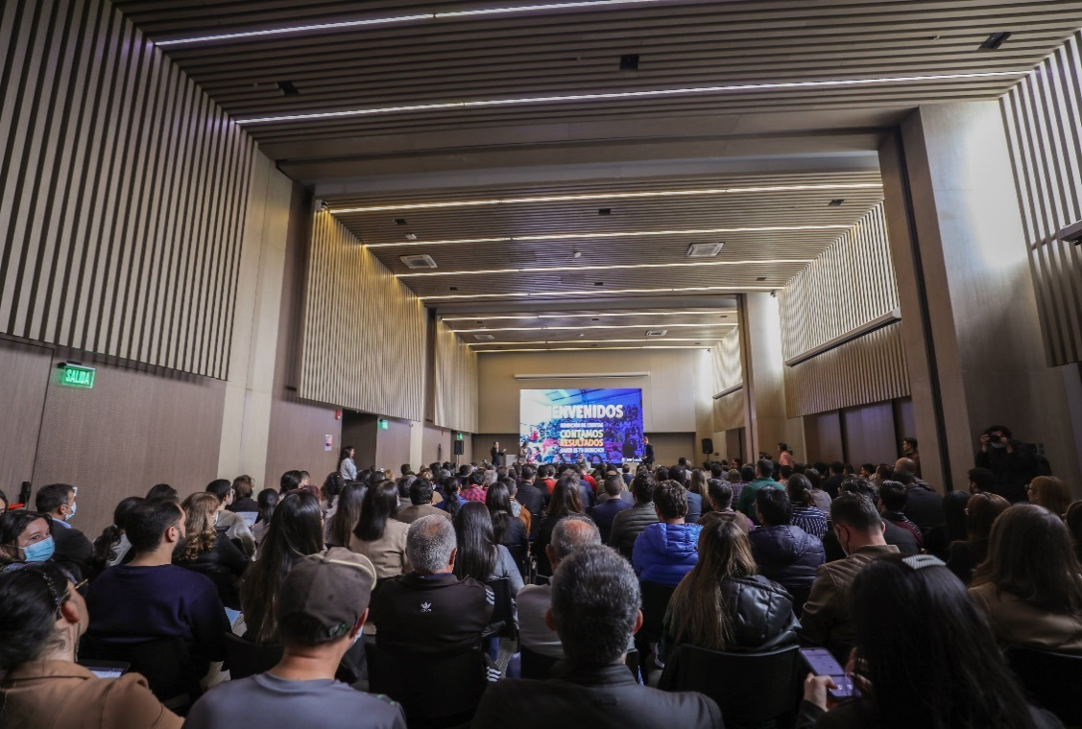 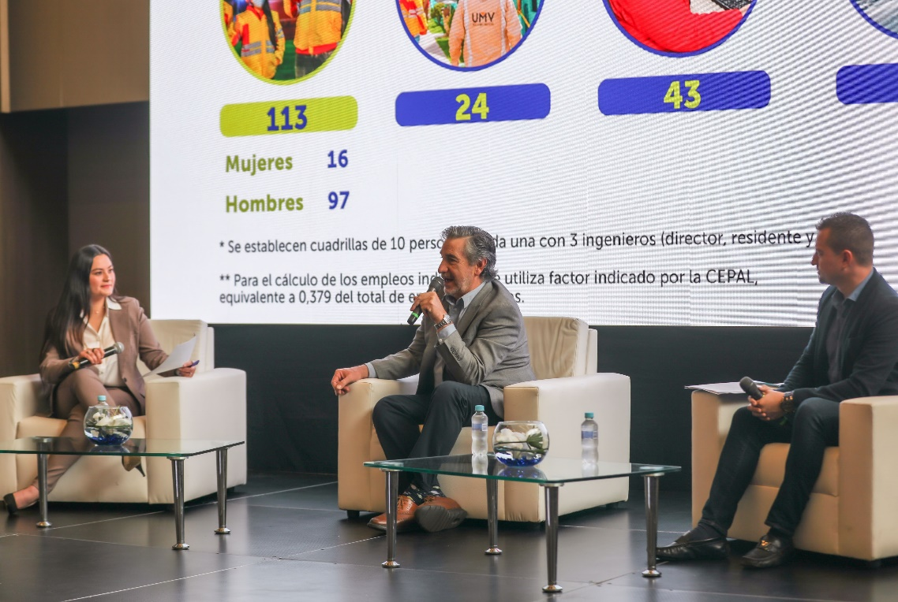 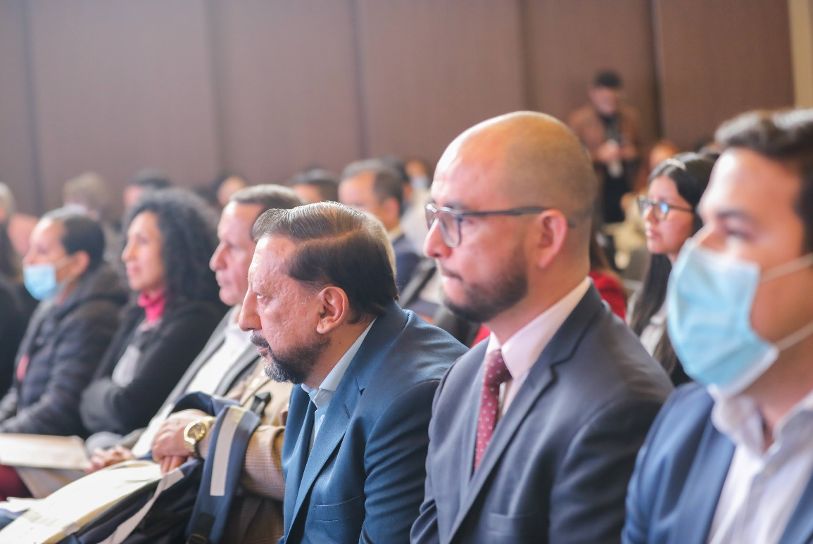
Anexos |  |  | 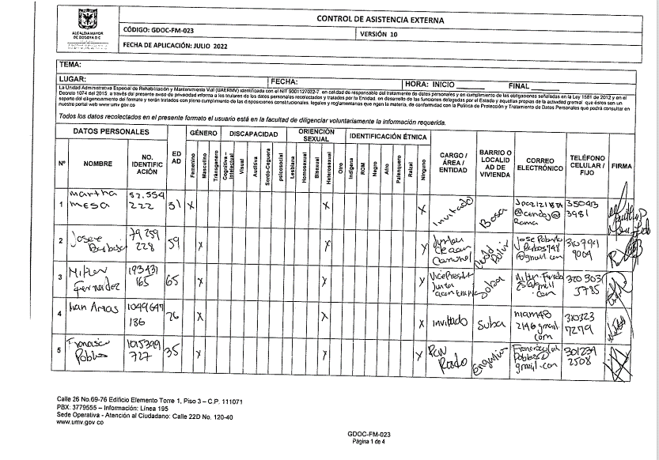 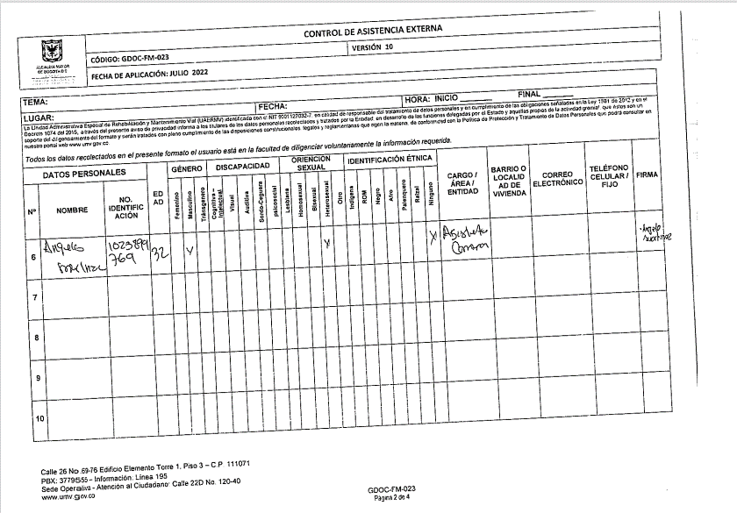 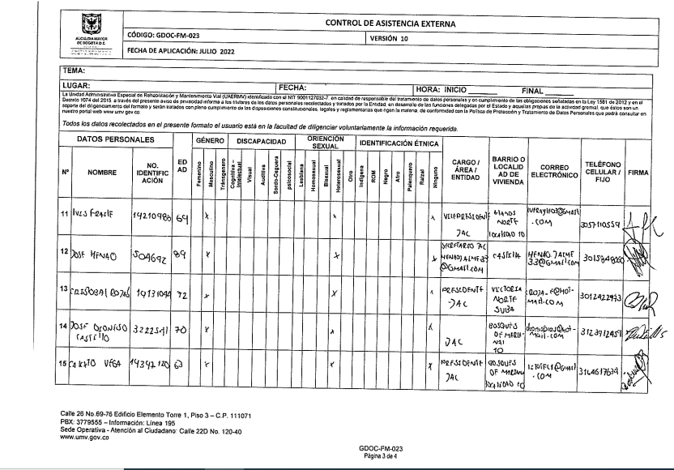 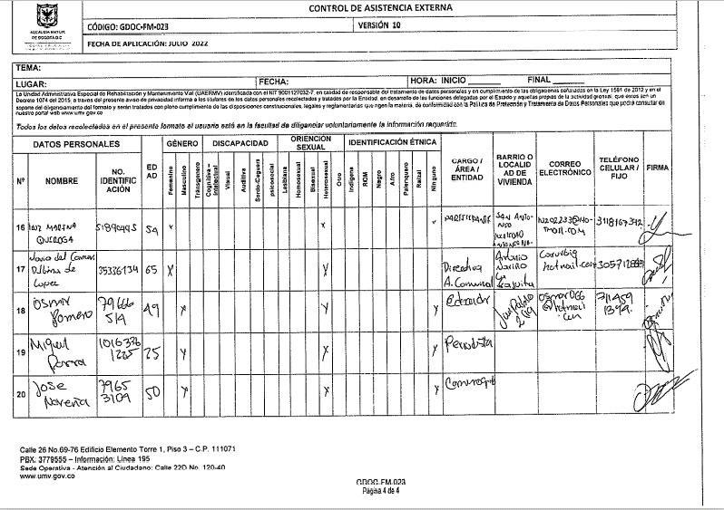 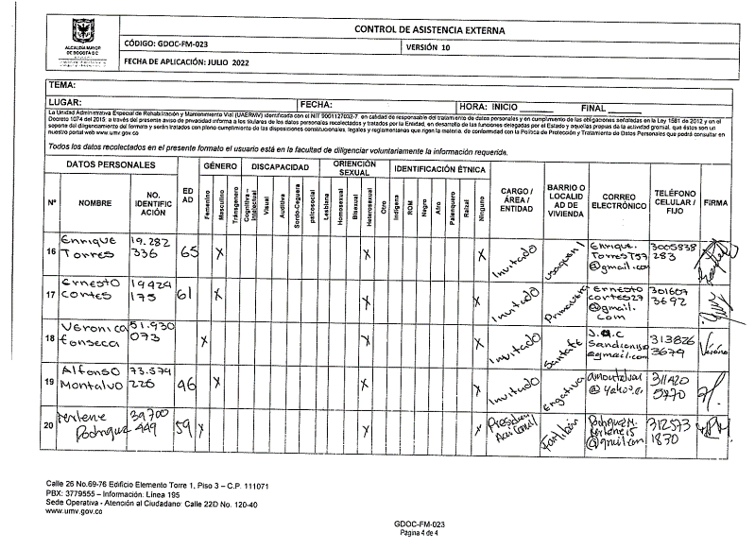 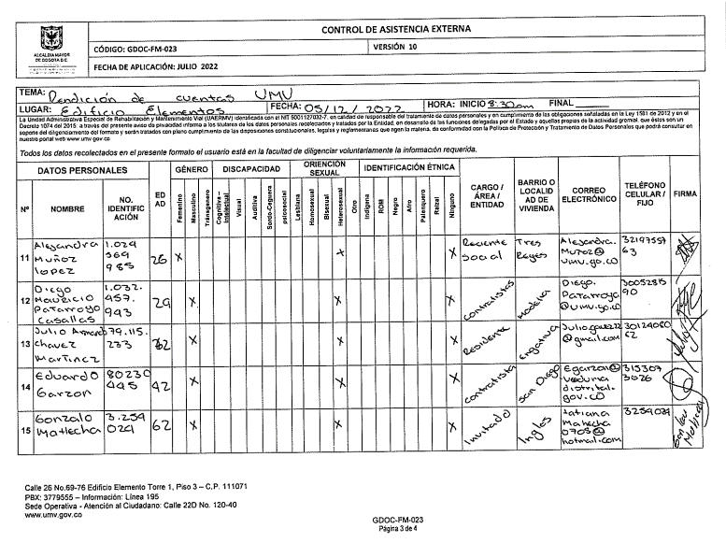 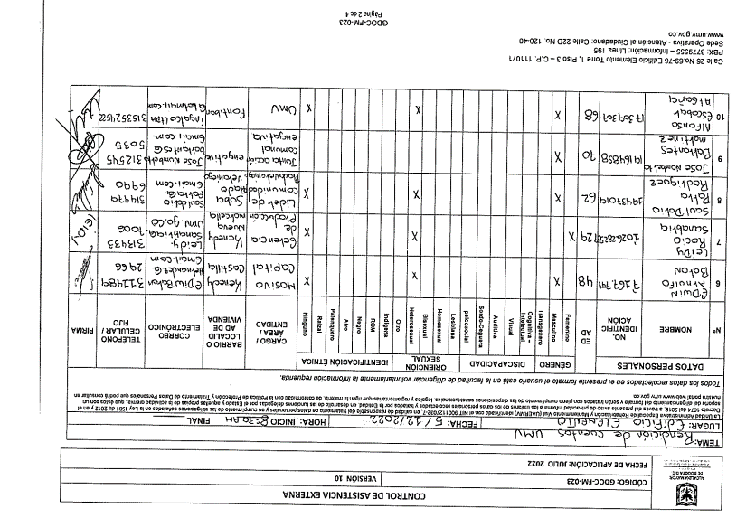 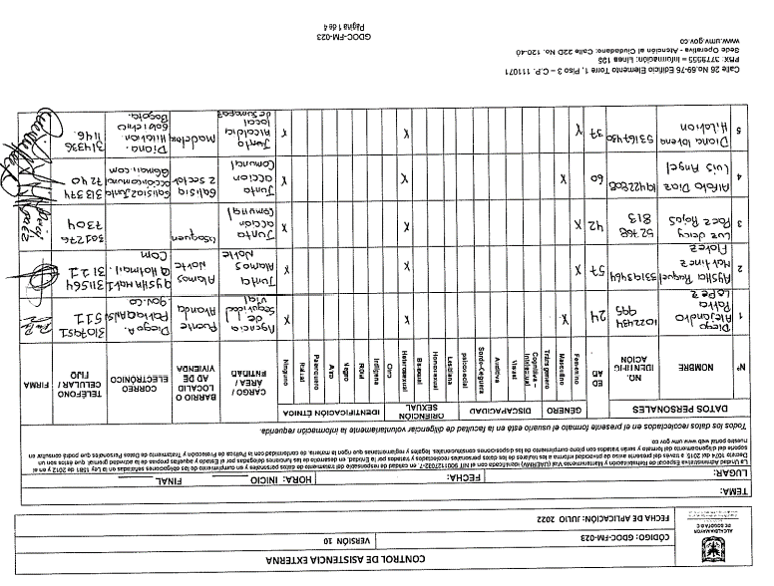 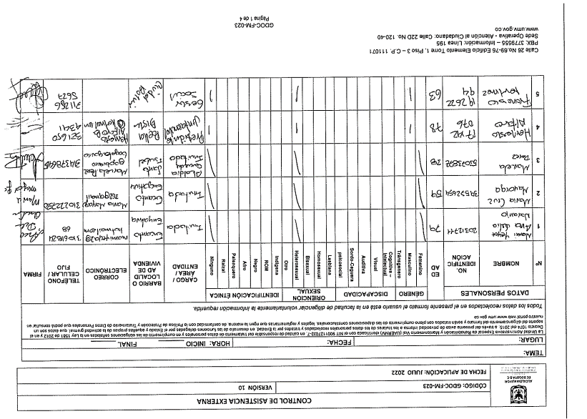
N° | Fecha Recibido PQRSFD | Nombre solicitante | Solicitud | Celular del solicitante | Correo del solicitante | Dirección del solicitante | Localidad del solicitante | Tipo de Espacios |  | Género | Discapacidad | Orientación sexual | Identificación Étnica | Estado | Evidencia (redes sociales, formulario, chat reunión, otros) | Dependencia o Entidad Responsable de la Respuesta | Número de radicado de entrada | Respuesta | Número de radicado de salida | Fecha de Respuesta | Compromisos de la Entidad | Responsables de llevar a cabo los compromisos
 |  |  | (Tenga en cuenta que se debe diligenciar fila por pregunta) | (En caso de no tener información del ciudadano escriba "No se cuentan con datos") | (En caso de no tener información del ciudadano escriba "No se cuentan con datos") | (En caso de no tener información del ciudadano escriba "No se cuentan con datos") | (En caso de no tener información del ciudadano escriba "No se cuentan con datos") | (Participación o Rendición de Cuentas) | (Virtual, presencial, redes sociales, correo electrónico) | (Femenino, Masculino, Transgenero, No sé cuenta con datos) | (Cognitiva-intelectual, visual, Auditiva, Sordo-Ceguera, Mental o Psicosocial, Física, Múltiple, No sé cuenta con datos) | (Lesbiana, Gay, Bisexual, Heterosexual, No sé cuenta con datos) | (Indígena, ROM, Negro, Afro, Palenquero, Raizal, Ninguno, No sé cuenta con datos) | (Respondida durante el evento, por responder) | Disponer el pantallazo o foto de las solicitudes realizadas a través de redes sociales, formularios de Google Form, chat de reunión, formatos de preguntas, entre otros (En caso de no tener información del ciudadano escriba "No se cuentan con datos") |  | (En caso de no requerir respuesta escriba "No aplica") | Para las respuestas dadas a través de radicado, incluya el enlace de la respuesta de la página web (recuerde ocultar los datos personales del solicitante antes de publicar), en caso de contar con la grabación o si esta respuesta se dio en vivo disponga la respuesta dada por el colaborador (En caso de no requerir respuesta escriba "No aplica") | (En caso de no requerir radicado escriba "No aplica") | (En caso de no requerir fecha de respuesta escriba "No aplica") | (En caso de no generar un compromiso, escriba "No se generó un compromiso") | (En caso de no requerir responsable, escriba "No aplica")
1 | 2022-12-05 | CLARA BERMUDEZ | De acuerdo con la explicación como saber en que momento pueden ayudar con la intervención de una calle que no es principal y se encuentra en mal estado dentro de la localida. Quien se encarga de ellas? | 3002112658 | clara.bermudez@umv.gov.co | Cra 96 F N° 22 40 T 6 APT 603 | FONTIBON | Rendición de Cuentas | Sesión presencial | No se cuenta con datos | No se cuentan con datos | No se cuentan con datos | No se cuentan con datos | Respondida durante el evento |  | Dirección General | No aplica | Respondida por el Arquitecto Alvaro Sandoval. | No aplica | No aplica | No se generó un compromiso | No aplica
2 | 2022-12-05 | ELSSY CONTRERAS | Cuándo se comienza a intervenir la calle 170 que se encuentra muy deteriorada | No se cuentan con datos | elssy@hotmail.es | No se cuentan con datos | SUBA | Rendición de Cuentas | Sesión presencial | No se cuenta con datos | No se cuenta con datos | No se cuentan con datos | No se cuentan con datos | Respondida durante el evento |  | Gerencia de Intervención | No aplica | Respondida por el Ingeniero Alvaro Villate | No aplica | No aplica | No se generó un compromiso | No aplica
3 | 2022-12-05 | OSCAR SUAREZ | Ustedes utilizan las llantas usadas para el asfalto? | No se cuentan con datos | No se cuentan con datos | No se cuentan con datos | No se cuentan con datos | Rendición de Cuentas | Redes sociales | No se cuenta con datos | No se cuentan con datos | No se cuentan con datos | No se cuentan con datos | Respondida durante el evento |  | GASA | No aplica | Respondida por el Ingeniero José Franco | No aplica | No aplica | No se generó un compromiso | No aplica
4 | 2022-12-05 | ELIZABETH MARTINEZ | 1. Que tipo de productoss produce la sede de producción de la UMV y en que se utilizan? 2. Cuántas plantas tiene la UMV | No se cuentan con datos | No se cuentan con datos | No se cuentan con datos | No se cuentan con datos | Rendición de Cuentas | Sesión presencial | No se cuenta con datos | No se cuentan con datos | No se cuentan con datos | No se cuentan con datos | Respondida durante el evento |  | Gerencia de Producción | No aplica | Respondida por el Ingeniero Andrés de Avila | No aplica | No aplica | No se generó un compromiso | No aplica
5 | 2022-12-05 | ALFREDO LOPEZ GOMEZ | Me gustaría que se puede hacer para que la diagonal 16 sur, pueda ser transitable desde la carrera 30 a la Av ferrocarril | No se cuentan con datos | No se cuentan con datos | No se cuentan con datos | No se cuentan con datos | Rendición de Cuentas | Redes sociales | No se cuenta con datos | No se cuenta con datos | No se cuentan con datos | No se cuentan con datos | Respondida durante el evento |  | Subdirección de Malla Vial | No aplica | Respondida por el Ingeniero Pablo Emilio Muñoz | No aplica | No aplica | No se generó un compromiso | No aplica
6 | 2022-12-05 | CALIXTO VEGA B. | 1. Cómo hacemos para que nos atiendan en intervención vías destruidass en nuestra comunidad. 2. Somos de una junta comunal, como hacer para que nos tebga en cuenta en la participación donde nos escuchen y no se demoren en tanto tiempo en la intervención de vías. | 3164617634 | litotec1@gmail.com | Cra 107 B bis N° 70 F 50 | Engativá | Rendición de Cuentas | Sesión presencial | Masculino | No se cuenta con datos | Heterosexual | Ninguno | Respondida durante el evento |  | Dirección General | No aplica | Respondida por el Arquitecto Alvaro Sandoval. | No aplica | No aplica | No se generó un compromiso | No aplica
7 | 2022-12-05 | DIEGO ANDRÉS NEIRA | Es importante la gestión lograda con biongeniería por parte de la UMV, se consideraría la posibilidad de incrementar el N° de puntos de atención? | 3102567814 | diego.neira@umv.gov.co | Cll 52 F Sur N° 24-35 | Tunjuelito | Rendición de Cuentas | Sesión presencial | No se cuenta con datos | No se cuenta con datos | No se cuentan con datos | No se cuentan con datos | Respondida durante el evento |  | Subdirección de Producción e Intervención | No aplica | Respondida por el Ingeniero Giacomo Marcenaro | No aplica | No aplica | No se generó un compromiso | No aplica
8 | 2022-12-05 | MARTHA MESA | Como han garantizado la norma de accesibilidad universal - discapacidad y normas internacionales | 3504133981 | No se cuentan con datos | No se cuentan con datos | No se cuentan con datos | Rendición de Cuentas | Sesión presencial | No se cuenta con datos | No se cuentan con datos | No se cuentan con datos | No se cuentan con datos | Respondida durante el evento |  | Secretaría General | No aplica | Respondida por la Dra. Martha Patricia Aguilar | No aplica | No aplica | No se generó un compromiso | No aplica
9 | 2022-12-05 | MARÍA DEL CARMEN URBINA DE LÓPEZ | 1. Se pidió por favor la intervención de la vía principal de la urbanización Guiparma,, dirección exacta Cra. 10 con calle 50 A sur frente al # 50 A 12 con una destrucción profunda y total, en conversación con la sra Alcaldea Claudia López sería intervenida hace seis meses pues estaba priorizada y ha sido imposible el comienzo de esta intervención, siempre con evasivas | 3057128989 | carurbi@hotmail.com | Cll 7 Sur N° 24 B 19 La Fraguita | Antonio Nariño | Rendición de Cuentas | Sesión presencial | Femenino | No se cuentan con datos | Heterosexual | Ninguno | Por responder | 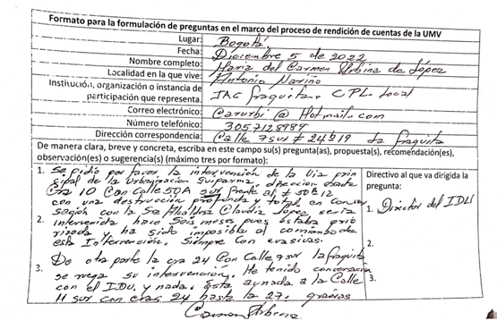 | SUBDIRECCIÓN TECNICA DE MEJORAMIENTO MALLA VIAL LOCAL | 20221120144362 | https://uaermv.sharepoint.com/:b:/s/ProcesoDESI/EdBWo06NbYxPnchr27PPYWkBifCyfqvxO_yF5eoq7Xbvrg?e=Uz5K67 | 20221200120231 | 2022-12-13 | No se generó un compromiso | No aplica
10 | 2022-12-05 | YULY ANDREA GONZÁLEZ | ¿Cuál es el mayor valor para la comunidad que proporcionan o ofreceen las intervenciones en las vías del Distrito? | 3112590365 | yuly.gonzalez@umv.gov.co | Cll 135 N° 101 B 64 | Suba | Rendición de Cuentas | Sesión presencial | No se cuenta con datos | No se cuentan con datos | No se cuentan con datos | No se cuentan con datos | Por responder | 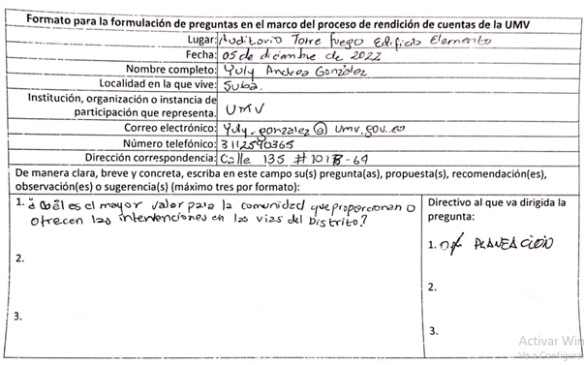 | OFICINA ASESORA DE PLANEACIÓN | 20221120144102 | https://uaermv.sharepoint.com/:b:/s/ProcesoDESI/ESBI3y2W9sZKkLSohZFZcgsBhOnzGXZacdqGIQSLT4TG8Q?e=eLiwae | 20221500118521 | 2022-12-07 | No se generó un compromiso | No aplica
11 | 2022-12-05 | ERNESTO CORTÉS | 1. Cómo se manejan los convenios con los fondos de desarrollo? 2. En los convenios en vías arteriales con IDU se tiene algún tiempo de ejecución ya que estas en algunas partes es poca la durabilidad, el deterioro es bastante | 3016073692 | ernestocortes27@hotmail.com | Cll 4 B N° 39 B 90 Int 3 Apt 513 | Puente Aranda | Rendición de Cuentas | Sesión presencial | No se cuenta con datos | No se cuentan con datos | No se cuentan con datos | No se cuentan con datos | Por responder | 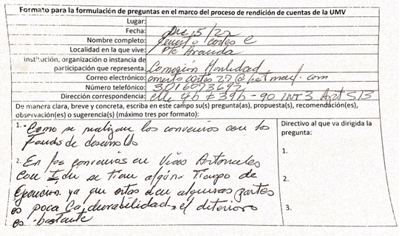 | SUBDIRECCION TECNICA DE PRODUCCIÓN E INTERVENCIÓN | 20221120144042 | https://uaermv.sharepoint.com/:b:/s/ProcesoDESI/EVBeKr7jJwVKpkjLg6BxK1gB2MSJR9wxf08yTQe5UgStZA?e=c6mOKI | 20221300121791 | 2022-12-15 | No se generó un compromiso | No aplica
12 | 2022-12-05 | JULIO ARMANDO CHAVEZ MARTINEZ | 1. El ciudadano comunica que se siente inconforme con el deterioro de la malla vial ubicada cra 122 desde la 66 hasta la 70 A localidad Engaivá, barrio Engativá Pueblo 2. Solicita apoyo con el tema de seguridad por el consumo de drogas y basuras | 3012408082 | juliochavez22@hotmail.com | Cra 125 N° 65 A 24 | Engativá | Rendición de Cuentas | Sesión presencial | Masculino | No se cuentan con datos | Heterosexual | Ninguno | Por responder | 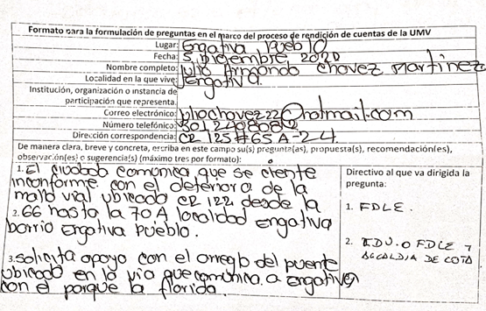 | SUBDIRECCIÓN TECNICA DE MEJORAMIENTO MALLA VIAL LOCAL | 20221120144092 | Trasladar a FDL, UAESP, SEGURIDAD | 20221200118011 | 2022-12-06 | No se generó un compromiso | No aplica
13 | 2022-12-05 | RAIMUNDO MOLINA | 1. El Director comenta el trabajo con otras entidades pero falta EAAB y Medio Ambiente que se está haciendo con ellos? 2. Cuándo se va a comenzar los linderos con los humedales? 3. Quien controla la calidad del pavimento ya que es muy deficiente | 3118603851 | perfilengativa@gmail.com | Cll 63 A Bis N° 69 - 74 | Engativá | Rendición de Cuentas | Sesión presencial | Masculino | No se cuentan con datos | Heterosexual | Ninguno | Por responder | 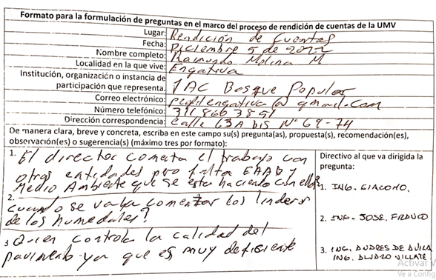 | SUBDIRECCION TECNICA DE PRODUCCIÓN E INTERVENCIÓN | 20221120144122 | https://uaermv.sharepoint.com/:b:/s/ProcesoDESI/EYpwty0uOINPh1zOnlAe3GMBEDicgvFodk3zq0E_EeTtmQ?e=8P38XJ | 20221300124781 | 2022-12-21 | Solicitar cita con el Director de la UMV | OAP
14 | 2022-12-05 | MARLENE RODRIGUEZ MARTINEZ | Porque razón no se vincula a la entidad competente del arreglo de la malla vial donde transitan SIT, Transmilenio y demás vehículos pesados. Solicito el arreglo de la malla vial ubicada en Cra 122 con 17 F localidad Fontibón, barrio la Perla y la Cra 121 con 17 F barrio la Perla. | 3125731830 | rodriguezm.marlene15@gmail.com | Cra 122 N° 17 D 24 | Fontibón | Rendición de Cuentas | Sesión presencial | Femenino | No se cuentan con datos | Heterosexual | Ninguno | Por responder | 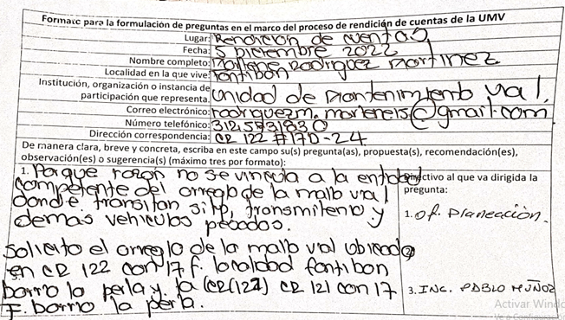 | SUBDIRECCIÓN TECNICA DE MEJORAMIENTO MALLA VIAL LOCAL | 20221120144482 | https://uaermv.sharepoint.com/:b:/s/ProcesoDESI/EUGAh7_OV15PtWJyE07rzr8B0vOHtRTewCy5jPZnuq2vSg?e=qe11Wq | 20221200120991 | 2022-12-14 | No se generó un compromiso | No aplica
15 | 2022-12-05 | JENIFFER FONSECA | 1. Definitivamente es una entidad que transforma materias primas e interviene vías, son dos actividades muy retadoras, se ha pensado en ampliar sus medios de distribución a medida que crece la ciudad? o puntos satélites? | 3206813452 | jeniffer.fonseca@umv.gov.co | No se cuentan con datos | Puente Aranda | Rendición de Cuentas | Sesión presencial | Femenino | No se cuentan con datos | Heterosexual | Ninguno | Por responder | 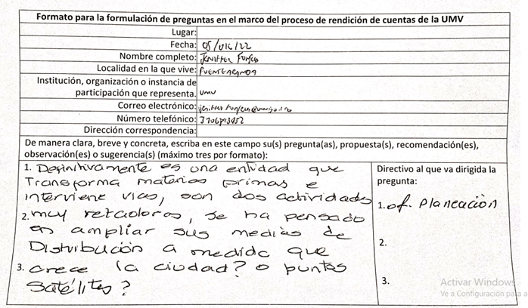 | GERENCIA DE PRODUCCIÓN | 20221120144502 | https://uaermv.sharepoint.com/:b:/s/ProcesoDESI/EZKcY4LkN9hNs6SIEOV9x3YBj3TCJCSWtKKQRnwUKM2T4g?e=pp0ysf https://uaermv.sharepoint.com/:b:/s/ProcesoDESI/EcvCZqwFlHpJqj1Q1Cxxa40BVLGdGq1MryJYYS-SyUS9dQ?e=5V0dg9 | 20221310126141 20221310126611 | 23/12/2022 26/12/2022 | No se generó un compromiso | No aplica
16 | 2022-12-05 | MARIANA OSPINA | 1. Organización con los SITP, falta de cultura, mejorar capacitación? 2. Como piensan mejorar la calle 68 | 3168251327 | mayalet@gmail.com | Cra 54 N° 64 A - 45 Etapa 2 | Barrios Unidos | Rendición de Cuentas | Sesión presencial | Femenino | No se cuentan con datos | Heterosexual | Ninguno | Por responder | 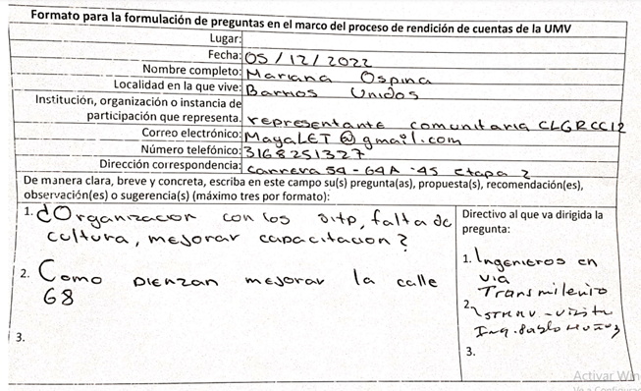 | SUBDIRECCIÓN TECNICA DE MEJORAMIENTO MALLA VIAL LOCAL | 20221120144522 | https://uaermv.sharepoint.com/:b:/s/ProcesoDESI/EcXUeN6r_DNGnBwDzOSsYnIB-OerC1REFKoqJVVO3ZN1Tg?e=s3HYhh | 20221200120601 | 2022-12-13 | No se generó un compromiso | No aplica
17 | 2022-12-05 | CRISTÓBAL ROJAS ESTUPIÑAN | 1. Para solucionar el daño en la vía Cra 48 entre Cll 149 hasta 150 se fracturó y se hundió la vía lo puede solucionar la UMV? 2. Afecta la conectividad - transmilenio | 3012422973 | barriovictorianorte@gmail.com | Cll 150 N° 53 - 40 Apt 401 | Suba | Rendición de Cuentas | Sesión presencial | No se cuenta con datos | No se cuentan con datos | No se cuentan con datos | No se cuentan con datos | Por responder | 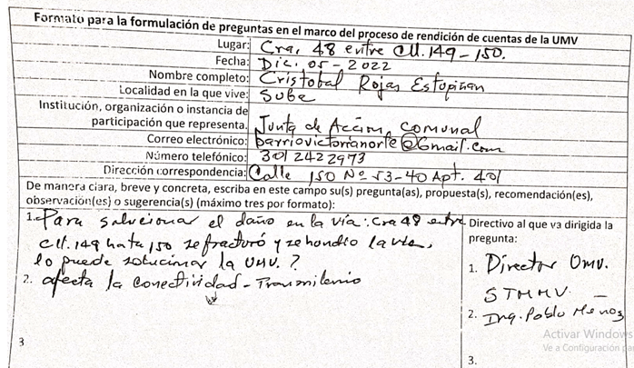 | SUBDIRECCIÓN TECNICA DE MEJORAMIENTO MALLA VIAL LOCAL | 20221120144532 | https://uaermv.sharepoint.com/:b:/s/ProcesoDESI/EfRj7nMlcmdNpb-k3T3-QyABWHnzFYDrFIdZ51KyDL-SJQ?e=fEaQQn | 20221200121031 | 2022-12-14 | No se generó un compromiso | No aplica
18 | 2022-12-05 | ANA DELIA NARANJO | 1. Quisiera saber que posibilidad de hacer un mantenimiento vial a la calle 66 A con avenida Boyacá hata la carrera 77 Carrera 77 es una vía arterial muy importante para lo localidad décima de Engativá. La hemos solicitado por parte de las cinco juntas de acción comunal de la localidad Boyacá, Consolación Real,y Encanto. A la fecha no hemos tenido respuesta de parte del IDU ni de la Alcaldía Local. | 3106182468 | mamiyeya2@hotmail.com | Cll 64 C N° 13 A 88 | Engativá | Rendición de Cuentas | Sesión presencial | Femenino | No se cuentan con datos | Heterosexual | Ninguno | Por responder | 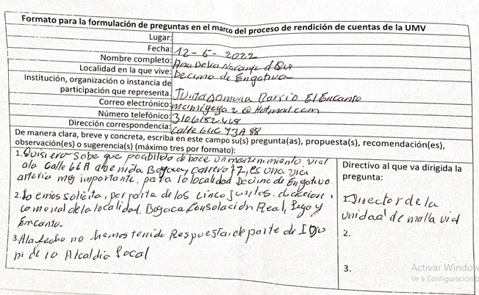 | GERENCIA DE INTERVENCION | 20221120144552 | https://uaermv.sharepoint.com/:b:/s/ProcesoDESI/EbmtiaAjjWFFiNeZn0br6_wB6kWxB7hfwKfKx5SFgW9kZQ?e=wPaYUH | 20221200121161 | 2022-12-15 | No se generó un compromiso | No aplica
19 | 2022-12-05 | ERNESTO ALFARO BERMUDEZ | Solicita más arreglo vias carrera 69 entre calles 72 a 63 Carrera 68 F entre calles 72 a 68 calle 68 B con cra 68 B | 3216504341 | ernestoalfarob@hotmail.com | Cll 67 N° 68 G 18 | Engativá | Rendición de Cuentas | Sesión presencial | Masculino | No se cuentan con datos | Heterosexual | Ninguno | Por responder | 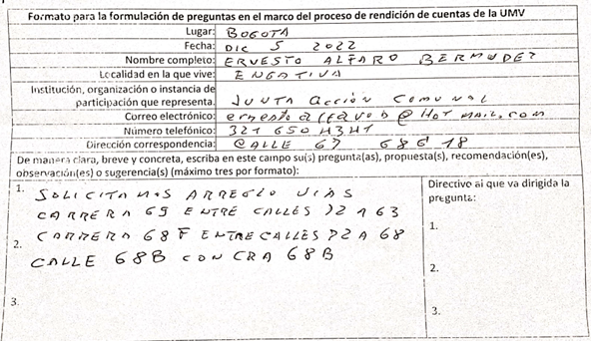 | GERENCIA DE INTERVENCION | 20221120143992 | https://uaermv.sharepoint.com/:b:/s/ProcesoDESI/EZThY2pvP4RKkoqiE3PBOU0BgRQlpU_3RXXpofFTADNfCA?e=QiMbgK | 20221320119771 | 2022-12-12 | No se generó un compromiso | No aplica
20 | 2022-12-05 | MARIA MAYORGA | 1. Solicitamos el arreglo de la vía de la calle 66 entre carrera 77 y la avenida Boyacá calle 72 la solicitud se ha realizado a través de las Juntas de los barrios Encanto - Luján Real Consolaciób y Boyacá hemos pedido al IDU y a la Alcaldía Local y no hemos sido escuchados. | 3102226530 | mariamayorga362@gmail.com | Cll 64 C N° 73 A 60 | Engativá | Rendición de Cuentas | Sesión presencial | Femenino | No se cuentan con datos | Heterosexual | Ninguno | Por responder | 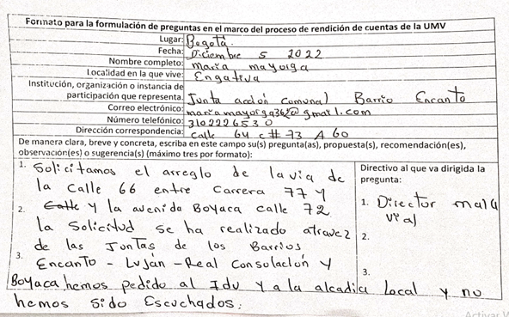 | SMVL | 20221120144032 | https://uaermv.sharepoint.com/:b:/s/ProcesoDESI/EUFFczsluXVGlkwaHzCzx2EBsXrOvbPss45e0ZaezaSXUg?e=Fl5Jj6 | 20221200118491 | 2022-12-07 | No se generó un compromiso | No aplica
21 | 2022-12-05 | MARTHA PATRICIA MESA ZOTO | 1. Cómo está trabajando la transversalidad - PDET UPZ 85 y el aporte de participación - Control Social 1421/257 incumplido. 2. Como han garantizado la Norma de accesibilidad Universal - Discapacidad y normas internacionales con tantas falencias en general. 3. Como dan cumplimiento al PDD y PDL´S cuando se dejaron trabajos de obras priorizadas sin construir | 3504133981 | jpaz121bta@cendoj.ramajudicial.gov.co | Cra 81 G N° 71 A 55 sur | Bosa | Rendición de Cuentas | Sesión presencial | No se cuenta con datos | No se cuentan con datos | Heterosexual | Ninguno | Por responder | 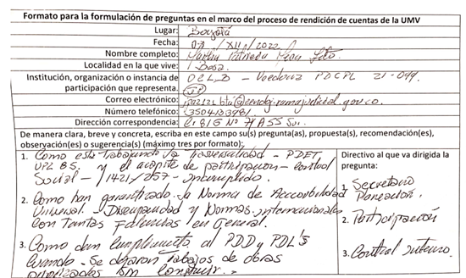 | OFICINA ASESORA DE PLANEACIÓN | 20221120144112 | https://uaermv.sharepoint.com/:b:/s/ProcesoDESI/EVH_9GqS7B9Npj3EuBp_by8B5Aa_kUenQaisQa_oe9xUiA?e=Q1xjfv | 20221500122321 | 2022-12-16 | No se generó un compromiso | No aplica
22 | 2022-12-05 | AYSHA MARTINEZ FLOREZ | 1. Porque las obras (asfalto - concreto) no duran? no se hacen estudios del tráfico pesado que circulan por el sector de arreglo. 2. Porque las comunidades se desgastan en DP para rehabilitar una vía barrial? 3. Si existe tanto fresado porque no agilizan las rehabilitaciones barriales? | 3115643111 | ayshamar1@hotmail.com | Cra 104 N° 71 C 97 | Engativá | Rendición de Cuentas | Sesión presencial | Femenino | No se cuentan con datos | Heterosexual | Ninguno | Por responder | 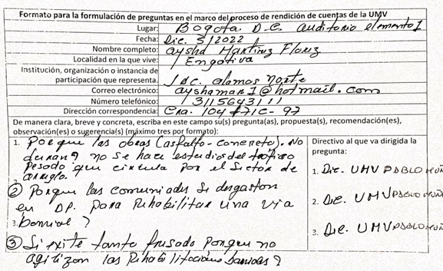 | SMVL | 20221120144142 | https://uaermv.sharepoint.com/:b:/s/ProcesoDESI/EdeEPMnOl_tPo-fLpZEPu4wBgYz4FuoYMH8ylBp078eQPA?e=CjX5vk | 20221200123001 | 2022-12-19 | No se generó un compromiso | No aplica
23 | 2022-12-05 | LUIS ENRIQUE FRAILE | 1. Falta colocar carpetas los bordillos de la cra 104 comprendido entre la avenida 72 y la calle 80 hay un hueco sobre la misma 104 con 73. 2. En la esquina de la cra 105 F con avenida 72 esquina nororiental se arregló el pavimento pero quedó con deficiencia el aspecto del desague, cuando llueve se llena de agua y dura mucho tiempo para llegar al alcantarillado, esto dañaría el pavimento. Propuesta: hacer convenio con universidades e instituciones técnicas para la estructuración de herramientas y maquinaria, hacer laboratorios científicos, tener en cuenta las tesis de grado. | 3057110559 | lufrayle03@gmail.com | Cra 102 A N° 71 C 60 | Engativá | Rendición de Cuentas | Sesión presencial | No se cuenta con datos | No se cuentan con datos | Heterosexual | Ninguno | Por responder |  | Gerencia de Intervención | 20221120144172 | https://uaermv.sharepoint.com/:b:/s/ProcesoDESI/EcPScT_izTJPjYagNQP2bKUBOIw9cBbdzaq2Eee-jv9Qxg?e=sNshMm | 20221320124261 | 2022-12-21 | No se generó un compromiso | No aplica
24 | 2022-12-05 | FREDY ELIECER VELASQUEZ AMORTEGUI | 1. Como podría la Unidad conseguir recursos para su fortalecimiento a la aplicación de las nuevas tecnologías o alternativas para el mejoramiento de las vías? 2. Como podriamos posicionar la UMV como referente en el mantenimiento de vías de acuerdo a la visión del año 2032? 3. Qué tipo de recursos se requieren fortalecer en el largo, mediano y corto plazo? | 3138805548 | arrangelvela@gmail.com | Cll 23 N° 14 - 05 Madrid Cundinamarca | No se cuentan con datos | Rendición de Cuentas | Sesión presencial | No se cuenta con datos | No se cuentan con datos | No se cuentan con datos | No se cuentan con datos | Por responder | 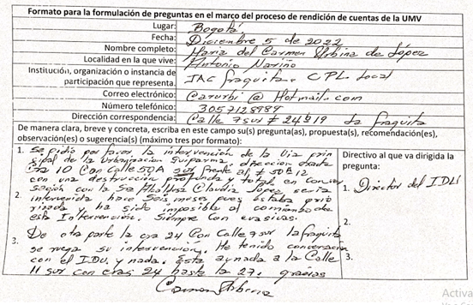 | OFICINA ASESORA DE PLANEACIÓN | 20221120144162 | https://uaermv.sharepoint.com/:b:/s/ProcesoDESI/EcPScT_izTJPjYagNQP2bKUBOIw9cBbdzaq2Eee-jv9Qxg?e=LBOjbi | 20221500118821 | 2022-12-09 | No se generó un compromiso | No aplica
25 | 2022-12-05 | JOSÉ DIONISIO CASTILLO | 1. Que va a pasar con las calles que llevan varios años priorizadas y no han sido arregladas? 2. Cuándo sea terminada la obra y se encuentra que algo quedó imperfecto que debemos hacer? Cuánto tiempo la garantía? | 3123912459 | dionisiocas@hotmail.com | Cll 70 D Bis N° 108 A 34 | Engativá | Rendición de Cuentas | Sesión presencial | No se cuenta con datos | No se cuentan con datos | Heterosexual | Ninguno | Por responder | 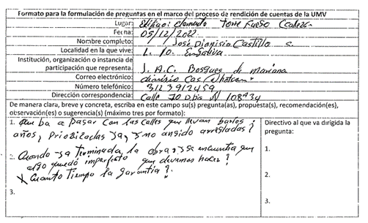 | GERENCIA DE INTERVENCION | 20221120144152 | https://uaermv.sharepoint.com/:b:/s/ProcesoDESI/EYANQBVEFbJGr5jlsPolHVYBaKMerRuIygU5gs0dbuiQrA?e=Wff56o | 20221320123941 | 2022-12-20 | No se generó un compromiso | No aplica
26 | 2022-12-05 | LUIS HERNANDO VASQUEZ IBAÑEZ | El malisímo estado de la vía carrera 111 A calles 74 a 75 zona Engativáq | 3212580231 | luishernadovasquez@gmail.com | Cra 111 A N° 75 B 18 | Engativá | Rendición de Cuentas | Sesión presencial | Masculino | No se cuentan con datos | Bisexual | Ninguno | Por responder | 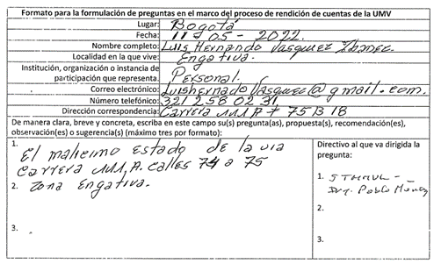 | SMVL | 20221120144232 | https://uaermv.sharepoint.com/:b:/s/ProcesoDESI/EelfLqbJ9_tHnPkKfOAFtscBP-EcXTM1RKfSWcm1bC6PfQ?e=ICVtkw | 20221200119281 | 2022-12-12 | No se generó un compromiso | No aplica
27 | 2022-12-05 | EDWIN BARÓN HERNÁNDEZ | 1. De ser competencia de la UMV priorizar intervención de los siguientes tramos: Cll 56 F sur entre Cra 94 y 102 (Bosa) Cll 8 entre Cra 81 F y Av. Cra 86 (Kennedy) Cll 56 sur entre Cra 80 H y 81 I (Bosa) 2. Análisis para la intervención de mantenimiento y construcción del tramo Cra 53 entre calles 221-222 (Suba) acceso a transporte. 3. Inventario de huecos en la malla vial de la ciudad. Cantidad intervenida en 2022, | 3114892466 | edwinbaronhernandez@gmail.com | No se cuentan con datos | Kennedy | Rendición de Cuentas | Sesión presencial | No se cuenta con datos | No se cuentan con datos | No se cuentan con datos | No se cuentan con datos | Por responder | 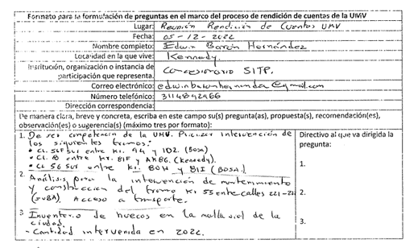 | GERENCIA DE INTERVENCION | 20221120144192 | https://uaermv.sharepoint.com/:b:/s/ProcesoDESI/EcfbzUe7bo9JkwolqTGap9QBgFKsfpWjQFU2t9ZDsff_7A?e=5V30mC | 20221320122741 | 2022-12-16 | No se generó un compromiso | No aplica
28 | 2022-12-05 | JOSE JAIME HENAO | 1. La carrera 78 entre la calle 8 hasta banderas porqué no ha sido intervenida? 2. Se señalizó media via arreglo barrio Castilla y el otro medio cuándo? | 3015848 | henao.jaime33@gmail.com | Cll 8 bis N° 78-16 | Kennedy | Rendición de Cuentas | Sesión presencial | No se cuenta con datos | No se cuentan con datos | Heterosexual | Ninguno | Por responder | 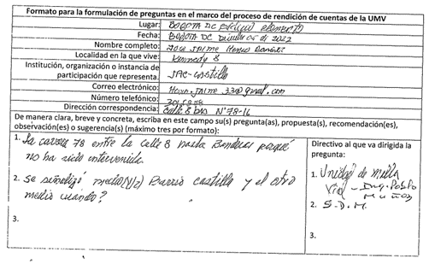 | SMVL | 20221120144182 | https://uaermv.sharepoint.com/:b:/s/ProcesoDESI/ERgc_lVea4RBu8WG_D9QsDUBuW1SBQr5Oz-WLRViiXuTsA?e=KfEANa | 20221200120211 | 2022-12-13 | No se generó un compromiso | No aplica
29 | 2022-12-05 | MILTON OSWALDO FERNÁNDEZ ALFONSO | Sería muy importante que en el mantenimiento de la malla vial, que en el momento los profesionales encargados de la priorización tengan en cuenta al presidente de la JAC del barrio. | 3203035785 | milton.fernandez23@gmail.com | Cll 149 N° 45 - 84 | Suba | Rendición de Cuentas | Sesión presencial | No se cuenta con datos | No se cuentan con datos | Heterosexual | Ninguno | Por responder | 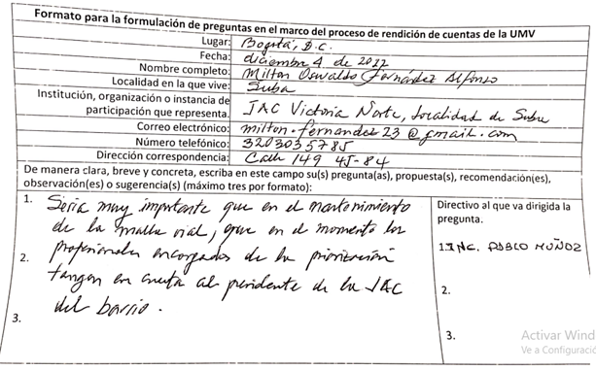 | SMVL | 20221120144132 | https://uaermv.sharepoint.com/:b:/s/ProcesoDESI/EfuAkmen3QFGvAqRIJN5rxYBr5bUZR1lKSYFFLSas9bUiw?e=GljA1W | 20221200118451 | 2022-12-07 | No se generó un compromiso | No aplica
30 | 2022-12-05 | LUZ MARINA QUIROGA | Como priorizan las vías? Cuáles son los factores? Realizan visitas? Encuestas? Muestreos? Para así tener un balance más cercano a la realidad. Cómo se responde a los afectados? | 3118167392 | luz0233@hotmail.com | Cra 15 N° 6 - 53 sur | Antonio Nariño | Rendición de Cuentas | Sesión presencial | No se cuenta con datos | No se cuentan con datos | Heterosexual | Ninguno | Por responder | 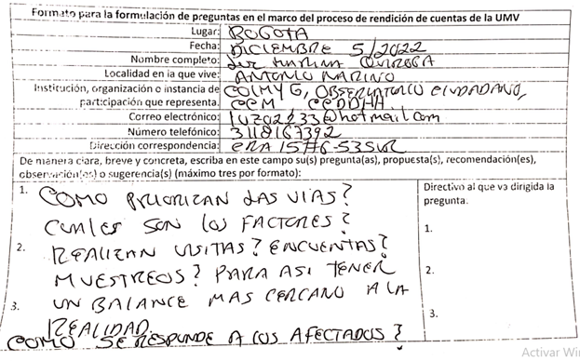 | SMVL | 20221120144302 | https://uaermv.sharepoint.com/:b:/s/ProcesoDESI/ETnkqpj6MlFOoHL7GSvZTgUBKP4TCnxjIrA9Ds3249WIYg?e=D6HTRt | 20221200125671 | 2022-12-22 | No se generó un compromiso | No aplica
31 | 2022-12-05 | ERNESTO CORTES | Se solicita el mantenimiento preventivo de la av. ferrocarril o transversal 42 entre calle 3-6-13 ya que la vía no está priorizada por el IDU y debido al cruce de vehículos pesados se deteriora, por lo cual se solicita la pavimentación en frío según lo indicado por el Director | 3016073692 | enertocortes27@hotmail.com | Cll 4 B N° 39 B 90 Int. 3 Apt 513 | Puente Aranda | Rendición de Cuentas | Sesión presencial | Masculino | No se cuentan con datos | Heterosexual | Ninguno | Por responder | 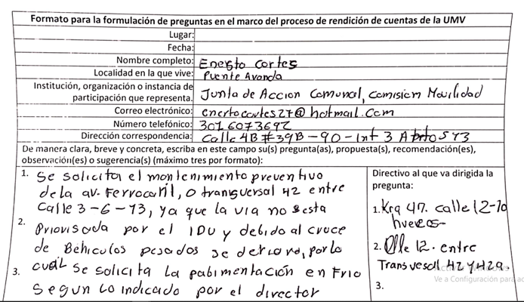 | GERENCIA DE INTERVENCIÓN | 20221120144242 | https://uaermv.sharepoint.com/:b:/s/ProcesoDESI/EQQPpaU1z_pGuGhFxh2H7jsBZQG74s89NhFJnxkMZz3JwA?e=DtpHHC | 20221320127341 |  | No se generó un compromiso | No aplica
32 | 2022-12-05 | LUIS FRANCISCO MARTÍNEZ | 1. Visitar los sectores afectados funcionarios IDU - Alcaldía, Unidad de Mantenimiento Vial, Diagonal 69 A Bis N° 18 L 95 sur. Barrios Juan Pablo, Capri, Manitas. 2. Funcionarios participar en las mesas de trabajo. 3. Dar respuesta a nuestras peticiones | 3112565627 | No se cuentan con datos | Cra 21 A N° 67 - 15 sur | No se cuentan con datos | Rendición de Cuentas | Sesión presencial | Masculino | No se cuentan con datos | Heterosexual | Ninguno | Por responder | 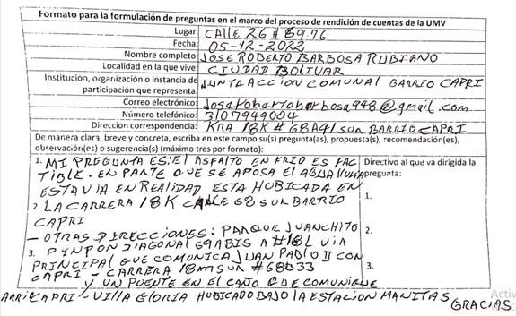 | SUBDIRECCIÓN TÉCNICA DE MEJORAMIENTO MALLA VIAL LOCAL | 20221120144712 | https://uaermv.sharepoint.com/:b:/s/ProcesoDESI/EZYsvpwEK7JCs6i2zS9DSC0B_tXMzbtTk1o8A1-03oHADw?e=p4qfbB | 20221200121091 | 2022-12-14 | No se generó un compromiso | No aplica
33 | 2022-12-05 | ERNESTO ALFARO | Solicita respuesta sobre calle 68 B con carrera 68 b barrio Bellavista localidad Engativá ya que interactué con Dr. Sandoval | 3216504341 | ernestoalfarob@hotmail.com | Cll 67 N° 68 G 18 | Engativá | Rendición de Cuentas | Sesión presencial | Masculino | No se cuentan con datos | Heterosexual | Ninguno | Por responder | 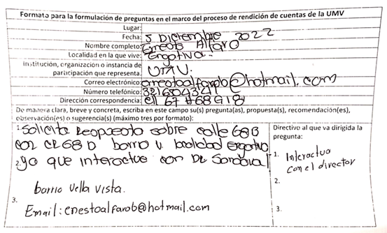 | SUBDIRECCIÓN TÉCNICA DE MEJORAMIENTO MALLA VIAL LOCAL | 20221120144272 | https://uaermv.sharepoint.com/:b:/s/ProcesoDESI/Ef5IpaQ3MeVHrveqVZH-pUgB5LX2eipYcg1a1tSiGTPJAA?e=CbwuJd | 20221200118901 | 2022-12-09 | Solicitar cita con el Director de la UMV | OAP
34 | 2022-12-05 | JOSÉ ROBERTO BARBOSA RUBIANO | 1. Mi pregunta es: El asfalto en frío es factible en parte que se aposa el agua lluvia esta vía en realidad está ubicada en la carrera 18 K calle 68 sur barrio Capri. 2. Otras direcciones: Parque Juanchito pinpon diagonal 69 A Bis N° 18 L vía principal, carrera 18 m sur N° 68 B 33 y un puente en el caño que comunique barrio Capri, Villa Gloria, ubicado bajo la estación manitas. Gracias | 3107949004 | joserobertobarbosa948@gmail.com | Cra 18 K N° 68 A 41 sur Barrio Capri | Ciudad Bolívar | Rendición de Cuentas | Sesión presencial | No se cuenta con datos | No se cuentan con datos | Heterosexual | Ninguno | Por responder |  | SUBDIRECCIÓN TÉCNICA DE MEJORAMIENTO MALLA VIAL LOCAL | 20221120144292 | https://uaermv.sharepoint.com/:b:/s/ProcesoDESI/EW3Imivf_nlPmoiquyfinlsBIu6C_o9WZx-Tfz4LCHFF6A?e=IYgQ72 | 20221200123211 | 2022-12-19 | No se generó un compromiso | No aplica
35 | 2022-12-05 | MARTHA PATRICIA MESA ZOTO | La petición la anexa en un documento de 3 folios | 3504133981 | jpaz121bta@cendoj.ramajudicial.gov.co | Cra 81 G N° 71 A 55 sur | Bosa | Rendición de Cuentas | Sesión presencial | No se cuenta con datos | No se cuentan con datos | Heterosexual | Ninguno | Por responder | 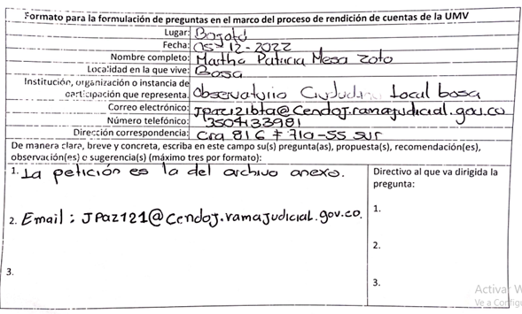 | Atención al Ciudadano | 20221120144402 | https://uaermv.sharepoint.com/:b:/s/ProcesoDESI/EVL7BzQz-MNNrEX6VCJnPUoBlCfd1lsjxu6gyhN-UaA8Og?e=htAOxo | 20221180118141 | 2022-12-07 | No se generó un compromiso | No aplica
36 | 2022-12-05 | augusto @augustuto | Aunque han trabajado pare e no ser suficiente, la carrera 7 NS calle 153/147 es una verdadera trocha por favor urge hagan algo | No se cuentan con datos | No se cuentan con datos |  |  | Rendición de Cuentas | Redes sociales | No se cuenta con datos | No se cuentan con datos | No se cuentan con datos | No se cuentan con datos | Enviada | https://twitter.com/augustuto/status/1599765927406362624?s=20&t=nO8i3gQHgne72M9_RIVa1A |  | 20221120145242 | https://uaermv.sharepoint.com/:b:/s/ProcesoDESI/EZc_19b9xV5DsBwsziGvNgQBpZrsNFkl_UDW50kBPmU61g?e=rCbVKy | 20221320124271 | 2022-12-20
37 | 2022-12-05 | Elena Obando | Buen día, una preguntica ustedes son los encargados de realizar la pavimentación de la carrera 51 entre calles 16 sur a la Avenida primera de mayo, ya que esta vía esta en total deterioro, esta vía es de uso del sitp, cuando hay ciclo vía e igualmente desembotella la avenida carrera 50 cuando hay represamiento en esta avenida, por situaciones de la glorieta de avenida 50 con primera de mayo e igualmente contamos con un colegio, donde los carros para evitar los huecos se suben algunas veces a los andenes, igualmente en la avenida carrera 50 con calle 18 sur tenemos un problema de maletines que los colocaron por accidentes automovilísticos, hace unos meses los mismos conductores los corrieron para girar hay. También hemos venido solicitando un semaforo en la avenida carrera 50 con calle 19 sur ya que para pasar la avenida hacia los paraderos del sitp es mortal gracias | No se cuentan con datos | No se cuentan con datos |  |  | Rendición de Cuentas | Redes sociales | No se cuenta con datos | No se cuentan con datos | No se cuentan con datos | No se cuentan con datos | Enviada | https://www.facebook.com/unidadde.mantenimientovial/videos/671801014397772 |  | 20221120144992 | https://uaermv.sharepoint.com/:b:/s/ProcesoDESI/EYkxRQvHiTRCs5x1odfZWA4BZoc1v3NqXhp5pQyELCGDvQ?e=RFEajg | 20221200121121 | 2022-12-15
38 | 2022-12-05 | Alfredo Lopez Gomez | Mensaje 1: Buenos días me gustaría saber qué se puede hacer para que la dig16 sur pueda ser transitable desdé la CRA 30 a la Avda del ferrocarril qué se encuentra con muchas heridas unas profundas y otras difíciles de esquivar la comunidad y los usuarios se lo agradecerán queremos resultados Los queremos mucho un abrazo. Mensaje 2: Mejor NO Aplica el control de calidad el PEA planear ejecutar y actuar y muy seguramente podemos hacer un buen mantenimiento y un control de las vías Mensaje 3: Muchas gracias por su respuesta le sugeriría que la alcaldía tonces de puente Aranda la incluyera porque la respuesta de ellos fue no puedo hacer nada por esa vía porque le corresponde a la unidad de mantenimiento vial muy amable por su respuesta y su guía gracias Mensaje 4: Sé que ustedes son los responsables de esa vía ayúdenos por favor los seguimos queriendo mucho gracias por prestarme atención Mensaje 5: Solo agradecimientos por participar NO acciones. Muchas gracias por su respuesta le sugeriría que la alcaldía tonces de puente Aranda la incluyera porque la respuesta de ellos fue no puedo hacer nada por esa vía porque le corresponde a la unidad de mantenimiento vial muy amable por su respuesta y su guía gracias Mensaje 6: Los felicito y muchas gracias por su invitación estaré atento | No se cuentan con datos | No se cuentan con datos |  |  | Rendición de Cuentas | Redes sociales | No se cuenta con datos | No se cuentan con datos | No se cuentan con datos | No se cuentan con datos | Enviada | https://www.facebook.com/unidadde.mantenimientovial/videos/671801014397772 |  | 20221120145022 | https://uaermv.sharepoint.com/:b:/s/ProcesoDESI/ESLHr_kprgZPl259rDjHXrwBRRaiXQcIprBmfW1AxvGGEg?e=KWMNWY | 20221200119431
39 | 2022-12-05 | Diego Herrera Romero | Tenemos. Un compromiso de la Alcaldía local de suba con los habitantes de corinto aures 2 Carolinas 2 y 3 de hacer un mantenimiento a la ave carrera 118 o Aló desde la calle 129 d a la calle 127 y como siempre no se ve nada de eso allí funcionan unos patios de tránsito y fiscalia y lS promesas fueron muchas el cumplimiento nulo | No se cuentan con datos | No se cuentan con datos |  |  | Rendición de Cuentas | Redes sociales | No se cuenta con datos | No se cuentan con datos | No se cuentan con datos | No se cuentan con datos | Enviada | https://www.facebook.com/unidadde.mantenimientovial/videos/671801014397772 |  | 20221120144962 | https://uaermv.sharepoint.com/:b:/s/ProcesoDESI/EfhUzMzZeA1BvdSvGNCNk2oBnCM8DSw1OMfbxWmd697aPg?e=AvD1GJ | 20221200121141 | 2022-12-14
40 | 2022-12-05 | Patricia Gomez | Mensaje 1: Una pregunta: Tenemos una situación en la carrera 111 o avenida Corpas: Se solicitó mantenimiento a la Alcaldía local Ellis nos respondieron que era del IDU y solicitamos a la UMV para la intervención y mantenimiento nos respondieron que era competencia de la Alcaldía Local , ninguna entidad se hace responsable en este corredor vial esta la clínica Corpas, Universidad juan N. Corpas, colegios, patios del SITP pero no tenemos quien realice el mantenimiento y se ha ido deteriorando por el alto tráfico de vehículos, generando accidentes. Agradezco su respuesta. Mensaje 2: Gracias por la atención Agradecemos el compromiso y trabajo desarrollado por la UMV Mensaje 3: Kilómetro 4 vía suba, Cota Kilómetro 6 vía guaymaral Kilómetro 7 centro poblado de Chorrillos III. Agradezco su respuesta Correo electrónico: secretariaasodessco@hotmail.com | No se cuentan con datos | No se cuentan con datos |  |  | Rendición de Cuentas | Redes sociales | No se cuenta con datos | No se cuentan con datos | No se cuentan con datos | No se cuentan con datos | Respondida para ampliación de datos - Enviada | https://www.facebook.com/unidadde.mantenimientovial/videos/671801014397772 |  | traslada al IDU 4482072022
41 | 2022-12-05 | Calixto Vega Blanco | Desde Bosque de Mariana queremos saber que se debe hacer para priorizar nuestras vías destruidas de nuestra comunidad? | No se cuentan con datos | No se cuentan con datos |  |  | Rendición de Cuentas | Redes sociales | No se cuenta con datos | No se cuentan con datos | Heterosexual | Ninguno | Respondida para ampliación de datos. | https://www.facebook.com/unidadde.mantenimientovial/videos/671801014397772
42 | 2022-12-05 | Ruth Rios | De acuerdo a dialogos solicitamos se haga intervencion en via conector barrio Arabia con via que conecta a lñas tres unidades de mantenimiento ; via que es utilizada por la entidad para transporte de sus materiales tanto de ida como de venida y de la cual tenemos fotografias, Asi mismo en que fecha se realizara restauracion de via ubicada en la carrera 18 G entre calle 82 B y calle 82 D barrio Arabia, el transito pesado no se ha regulado en terminos de aplicación de normas; velocidad, cubrimiento de material particulado entre otros, gracias. | No se cuentan con datos | No se cuentan con datos |  |  | Rendición de Cuentas | Redes sociales | No se cuenta con datos | No se cuentan con datos | No se cuentan con datos | No se cuentan con datos | Enviada | https://www.facebook.com/unidadde.mantenimientovial/videos/671801014397772 |  | 20221120144972 | https://uaermv.sharepoint.com/:b:/s/ProcesoDESI/EeV9Nr5QWRtNp-FHufPJo7EBdUlBFf62oASy49iwBljYAg?e=FyVJh4 | 20221200120891 | 14/12/522
43 | 2022-12-05 | Ruth Rios | nuestro barrio Arabia se ve impactado por el humo diario y el paso de sus vehiculos/ volquetas y otros | No se cuentan con datos | No se cuentan con datos |  |  | Rendición de Cuentas | Redes sociales | No se cuenta con datos | No se cuentan con datos | No se cuentan con datos | No se cuentan con datos | Respondida durante el evento. Ampliación de datos | https://www.facebook.com/unidadde.mantenimientovial/videos/671801014397772
44 | 2022-12-05 | Ruth Rios | El proyecto 1746 que se va a iniciar en la via San Joaquin conector principal con la zona rural en una extension de mas de 480 metros proyecto que se encuentra en tramite requiere se aúnen energias y presupuesto para realizar andenes para que las personas que practican deporte fisico/ atletismo, personas que se movilizan en ciclas y asimismo en carro, peatones del dia a dia, trabajadores zona rural corredor Turistico de la Localidad Ciudad Bolivar | No se cuentan con datos | No se cuentan con datos |  |  | Rendición de Cuentas | Redes sociales | No se cuenta con datos | No se cuentan con datos | No se cuentan con datos | No se cuentan con datos | Enviada | https://www.facebook.com/unidadde.mantenimientovial/videos/671801014397772 |  | traslada al IDU 4482162022
45 | 2022-12-05 | Cesar Augusto Malagón Gómez | Cesar Augusto Malagón Gómez Es posible priorizar la intervención de la Troncal Caracas a la altura del parque principal de Usme Pueblo hasta rl patio eléctrico del SITP , pues a pesar de ser troncal, el IDU categorizo ese tramo como local. Es urgente pues es la entrada y salida al sumapaz y los buses eléctricos. Para la alcaldía sobrepasa el alcance para intervenirla | No se cuentan con datos | No se cuentan con datos |  |  | Rendición de Cuentas | Redes sociales | No se cuenta con datos | No se cuentan con datos | No se cuentan con datos | No se cuentan con datos | Respondida para ampliación de datos - Enviada | https://www.facebook.com/unidadde.mantenimientovial/videos/671801014397772
46 | 2022-12-05 | Oscar Suarez | Pueden indicarme qué pasó con la vía codito -la calera, quien realmente tiene esa responsabilidad? | No se cuentan con datos | No se cuentan con datos |  |  | Rendición de Cuentas | Redes sociales | No se cuenta con datos | No se cuentan con datos | No se cuentan con datos | No se cuentan con datos | Enviada | https://www.facebook.com/unidadde.mantenimientovial/videos/671801014397772 |  | 20221120144982 | https://uaermv.sharepoint.com/:b:/s/ProcesoDESI/EQWYikMtAvdEqGZTgaH_FuUBHCDUWy0a2d7D_FUpEdy2lQ?e=IwBENv | 20221330118841
47 | 2022-12-05 | Lucila Aguirre Rico | Lastima que ustedes y las alcaldías locales jueguen con la comunidad y se pasen la pelota. Un día una calle le corresponde a ustedes y al siguiente a la alcaldía local | No se cuentan con datos | No se cuentan con datos |  |  | Rendición de Cuentas | Redes sociales | No se cuenta con datos | No se cuentan con datos | No se cuentan con datos | No se cuentan con datos | Respondida durante el evento | https://www.facebook.com/unidadde.mantenimientovial/videos/671801014397772
48 | 2022-12-05 | Oscar Suarez | La UMV tiene el histórico de las reparaciones, como lo podemos consultar? | No se cuentan con datos | No se cuentan con datos |  |  | Rendición de Cuentas | Redes sociales | No se cuenta con datos | No se cuentan con datos | No se cuentan con datos | No se cuentan con datos | Respondida durante el evento | https://www.facebook.com/unidadde.mantenimientovial/videos/671801014397772
49 | 2022-12-05 | Eladio Angel | Buenos días para insistir en los arreglos de las vías dentro nuestro barrio la reliquia que hemos solicitado al idu ala alcaldía local de engativa y umv.y no ha cido posible estos arreglos puntual el la calle 63abis entre krs70c y trsversal 70c bis y calle 63b entre kras trasversal 70c bis y karrera 71b gracias se tengan encuenta | No se cuentan con datos | No se cuentan con datos |  |  | Rendición de Cuentas | Redes sociales | No se cuenta con datos | No se cuentan con datos | No se cuentan con datos | No se cuentan con datos | Respondida durante el evento | https://www.facebook.com/unidadde.mantenimientovial/videos/671801014397772 |  | traslada al IDU 4482282022
50 | 2022-12-05 | Oscar Suarez | Ustedes utilizan las lllantas usadas para alfalto? | No se cuentan con datos | No se cuentan con datos |  |  | Rendición de Cuentas | Redes sociales | No se cuenta con datos | No se cuentan con datos | No se cuentan con datos | No se cuentan con datos | Respondida en Vivo | https://www.facebook.com/unidadde.mantenimientovial/videos/671801014397772 |  | 20221120144982 | https://uaermv.sharepoint.com/:b:/s/ProcesoDESI/EQWYikMtAvdEqGZTgaH_FuUBHCDUWy0a2d7D_FUpEdy2lQ?e=I5hxDn | 20221330118841

